工作表1
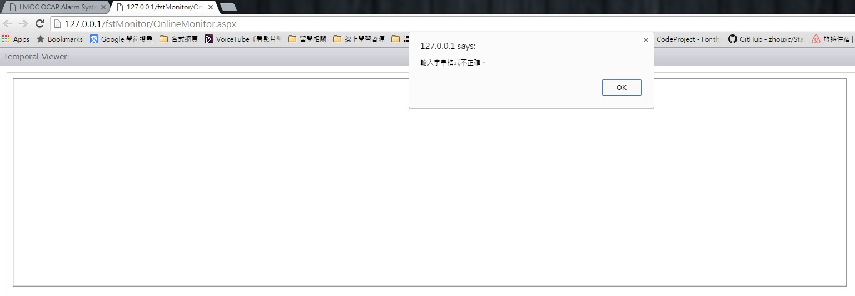
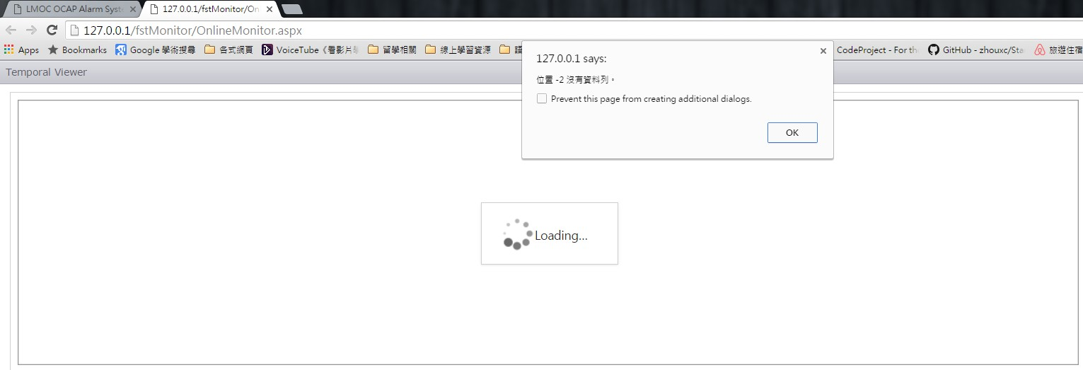
 |  | LMOC OCAP Alarm Manager System (BUG項目列表)
項目 | 1 | 如更改DB使用者 OCAPALAARM_STATUS Table 的ALAMTIME 時間，網頁中Alarm Manager的表格中AlarmTime 並未更改。
 |  | (如下圖所示)
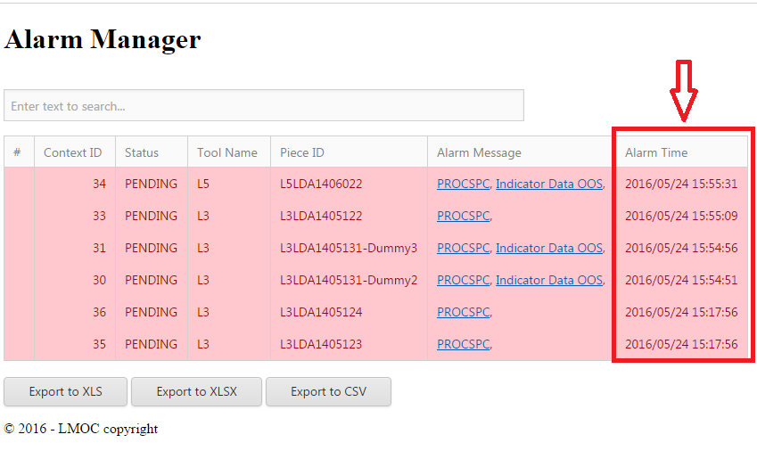

項目 | 2 | 如在頁面中選取Alarm Manager下，各項的PROCSPC與Indicator Data OOS 選擇其一，則顯示的頁面資訊標題與選擇的項目不同
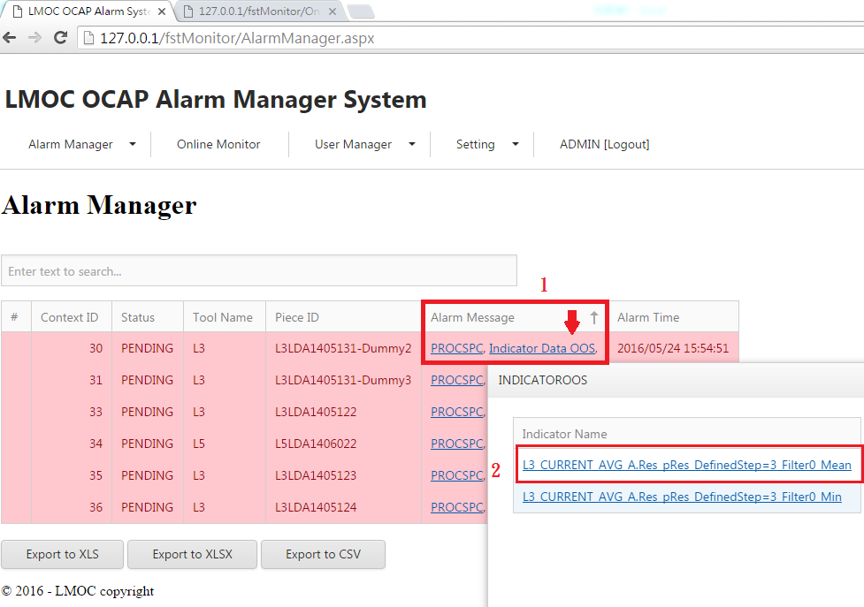
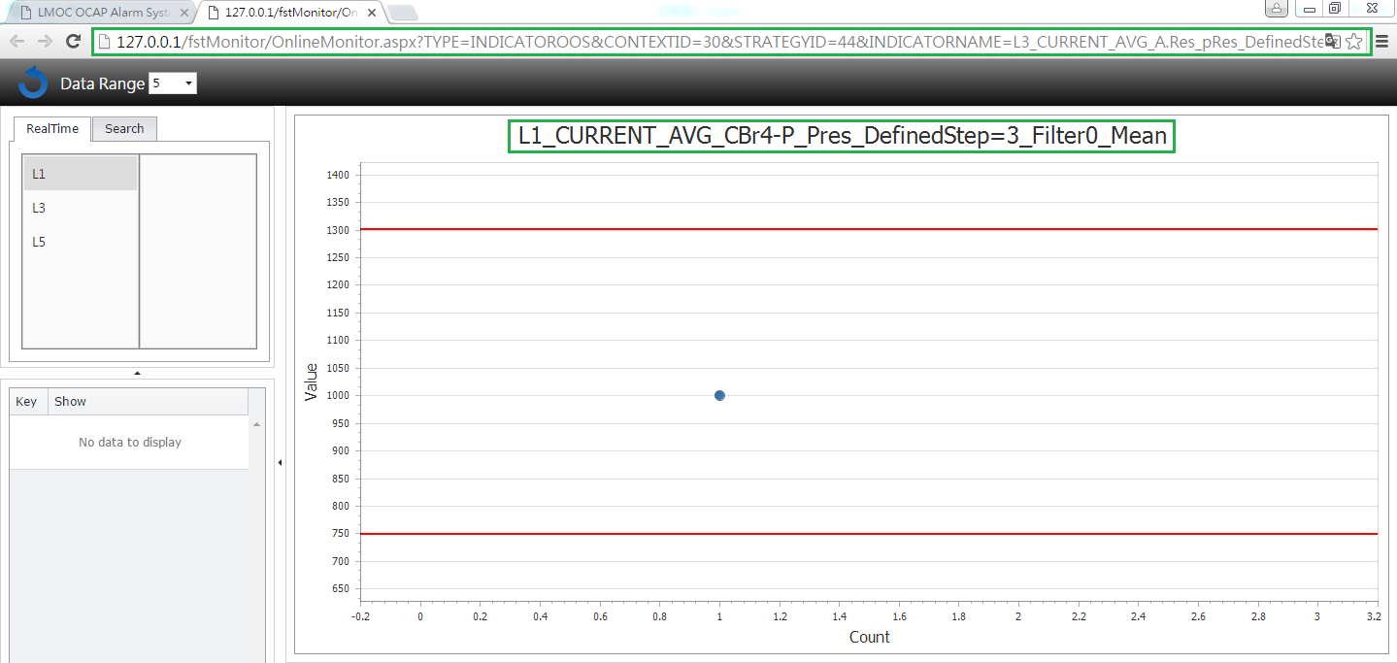

項目 | 3 | 當選取了Alarm Manager下，各項的PROCSPC與Indicator Data OOS 選擇其一其圖表會隨著Online Monitor產生的圖表變動
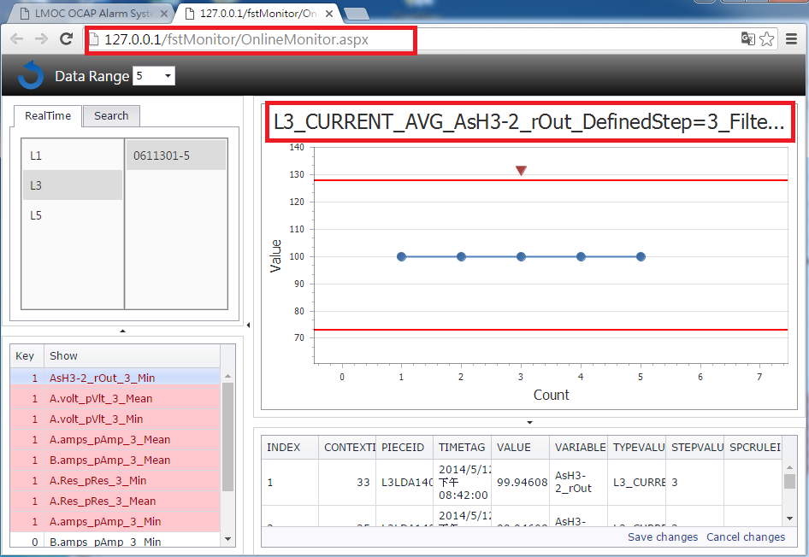

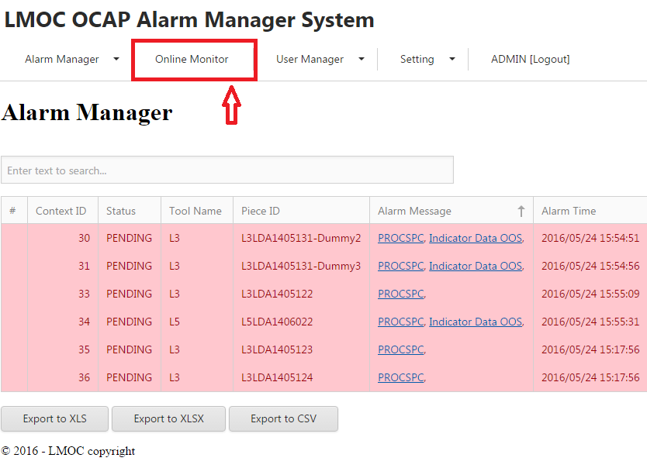

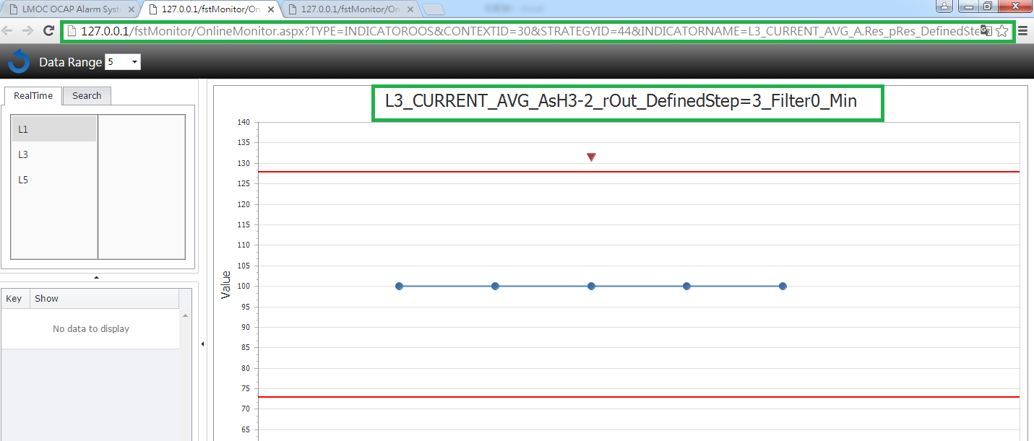

項目 | 4 | 滑鼠選取放大區塊，則放大區塊顯示錯誤
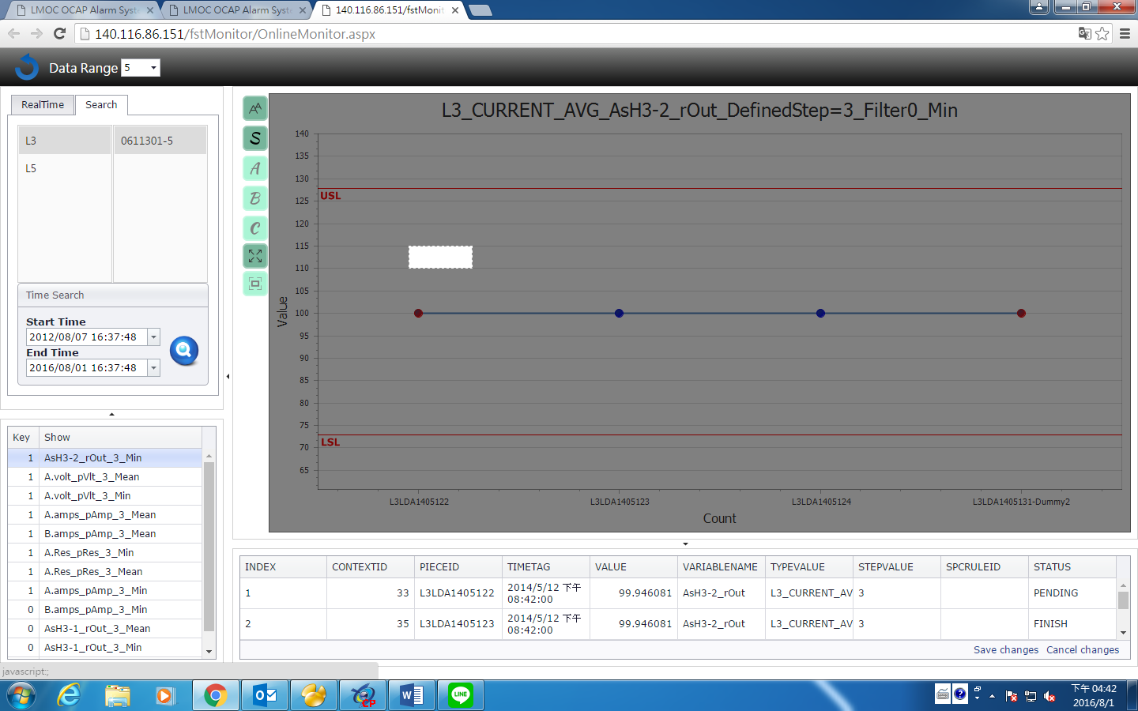
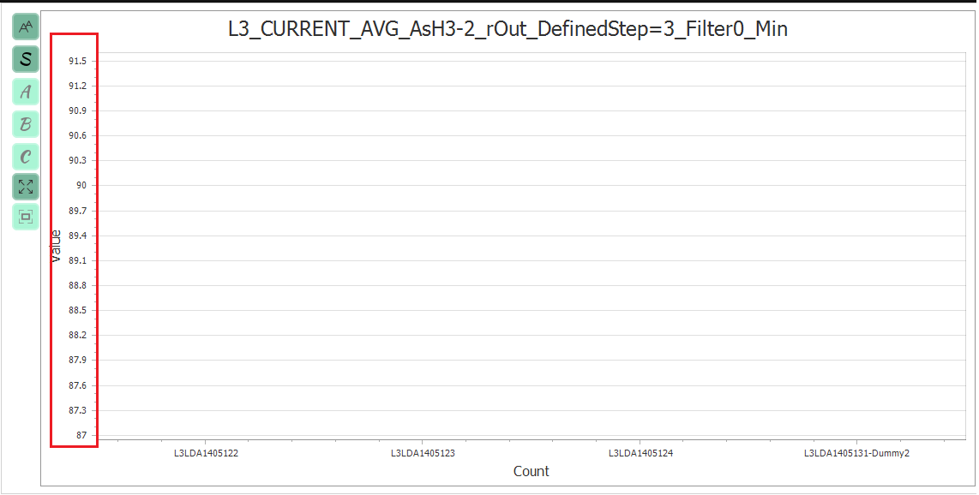

項目 | 5 | 點選資料點，顯示畫面抬頭資訊錯誤
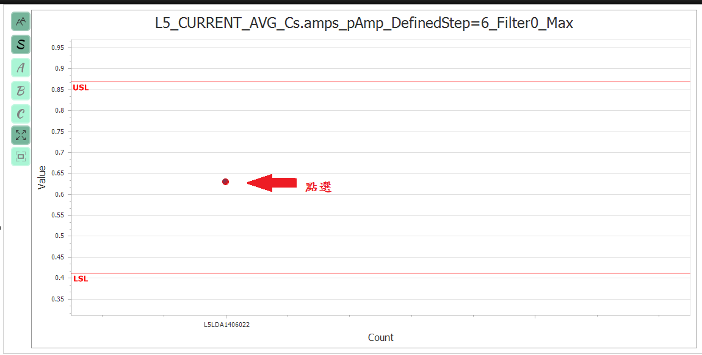
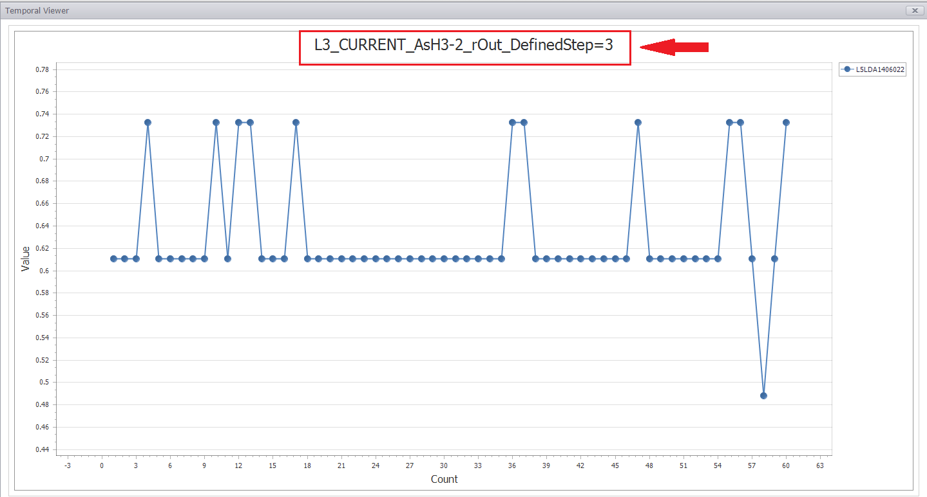

項目 |  | 畫面跳出警告視窗
 |  | 操作方式:快速多次切換機台，有很大的機會出現

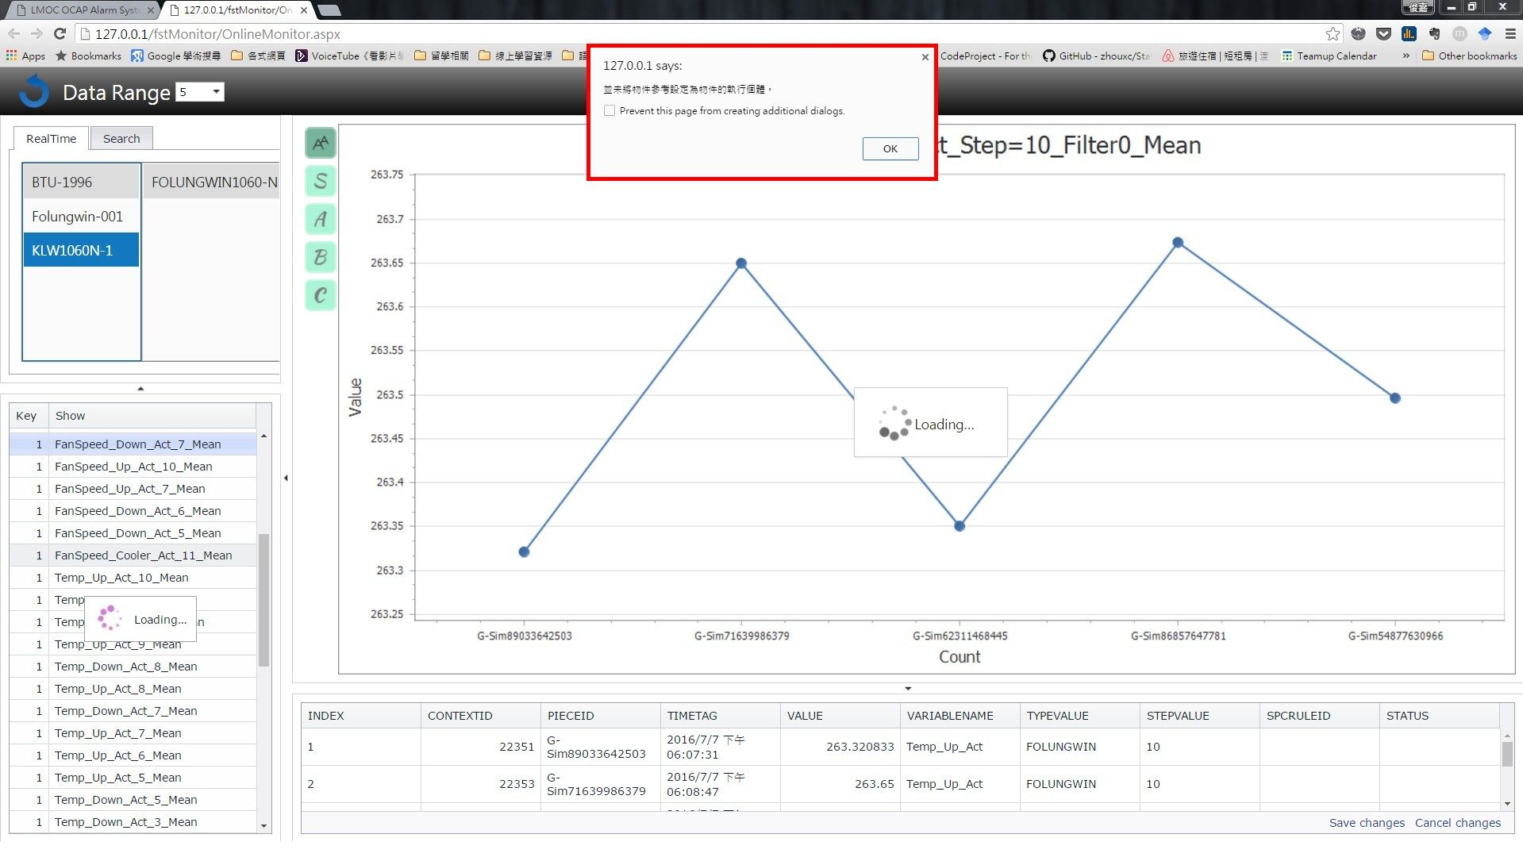

項目 |  | 畫面跳出警告視窗
 |  | 操作方式:在online monitor下點擊資料點、X、Y軸會出現警告視窗

工作表2
 | 測試需求 | 測試人員 | 研發人員 | 測試時程 | 測試方法 | 預期結果 | 測試結果 |  | 測試日期 | 測試版本 | 備註
1 | fstMonitor穩定性 | James | William |  | 在Realtime快速多次切換機台 | 正常顯示alarm chart |  |  | 2016-08-02 | V01.00.00.a09.005
2 | fstMonitor穩定性 | James | William |  | 在online monitor下點擊資料點、X、Y軸會出現警告視窗 | 正常顯示alarm chart |  | 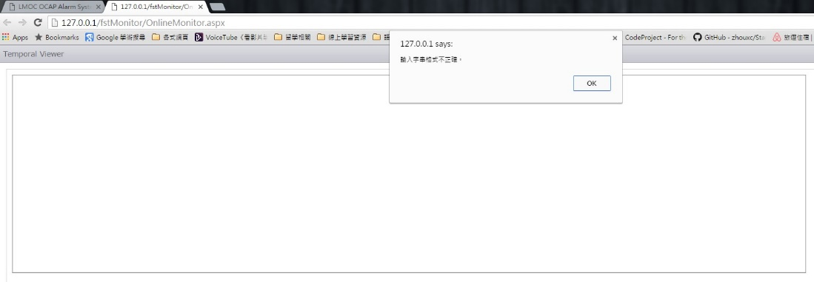 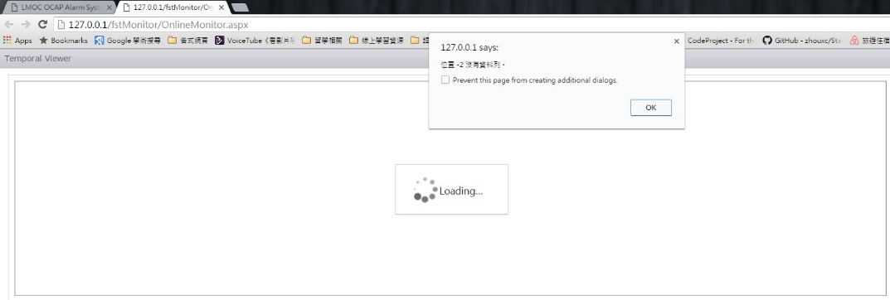 | 2016-08-02 | V01.00.00.a09.005

